Graficos
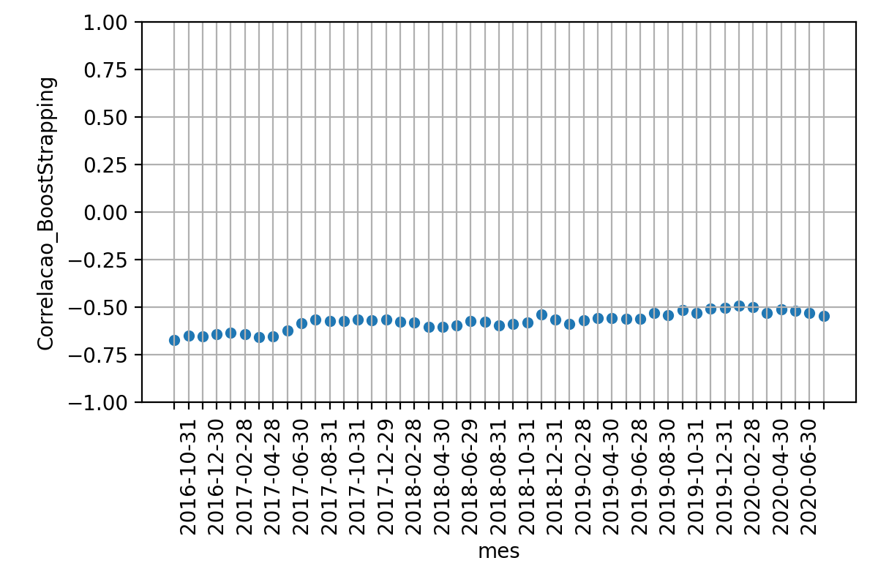
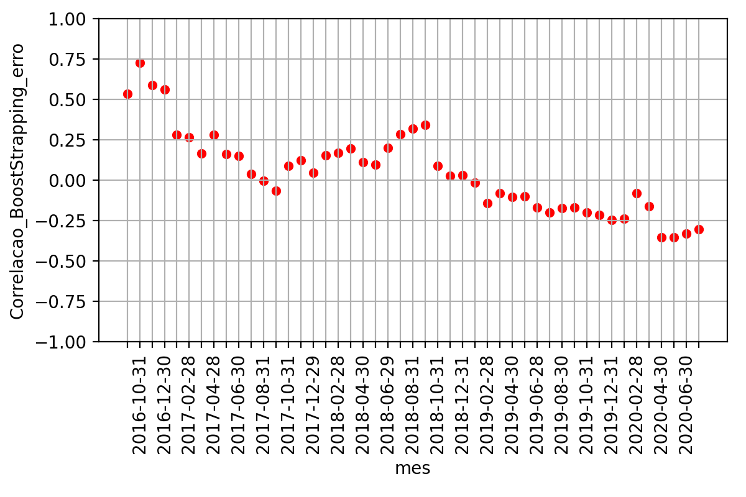
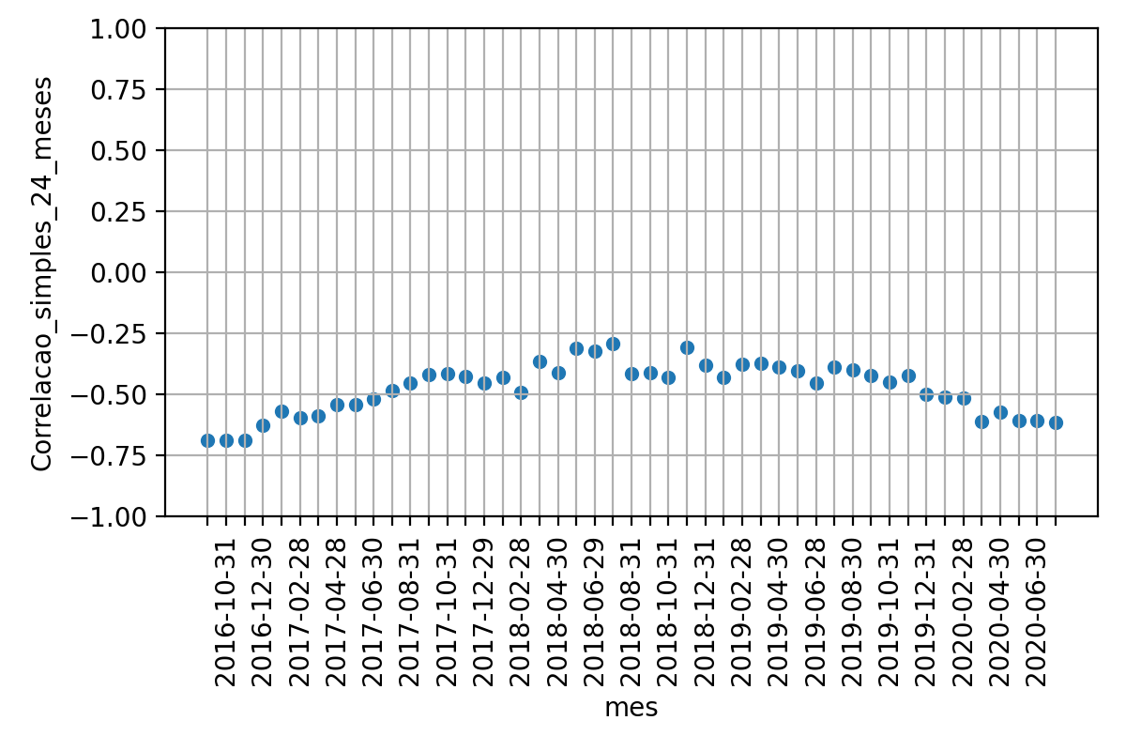
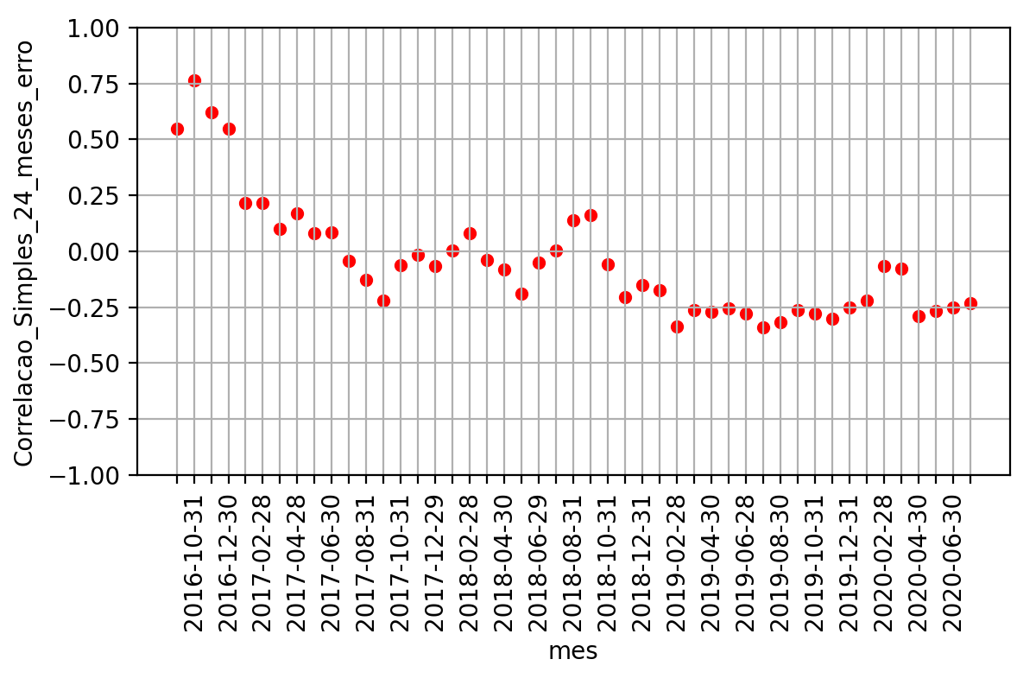
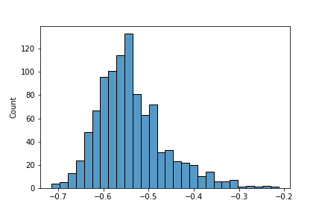
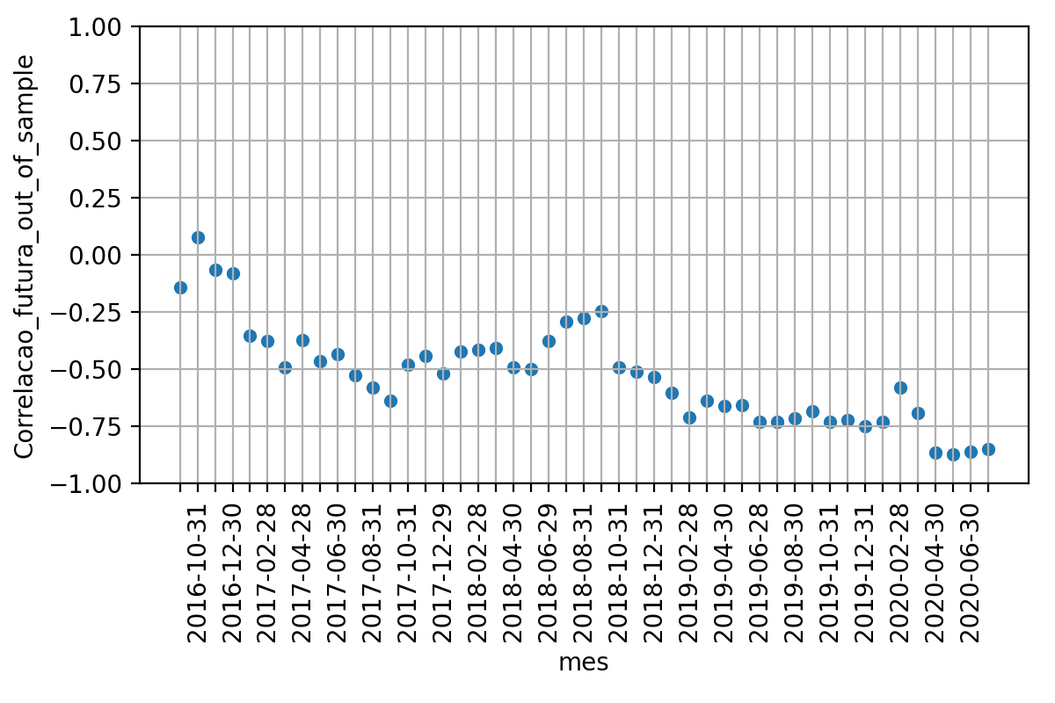

 | Média | Desvio Padrao | Erro Quadratico Médio | P-valor: Teste de Hiposte Médias Iguais | Resultado Teste
Correlacao 12 meses futuros | -0.525115218686771 | 0.2155393585655358 | nan | nan | nan
Correlacao BootStrapping | -0.574281858008059 | 0.045709081119139114 | 0.06671668243319932 | 0.13644321030298456 | True
Correlacao 24 meses passados | -0.4756277815170567 | 0.10374667054727263 | 0.06875705197344804 | 0.1652492407088211 | True

